상품제안서
[최고급형]에코레더 48절 양장수첩(끼움식) | 상품코드: F20539

 |  |  |  |  |  |  | 02-412-0044 | www.easy1.co.kr
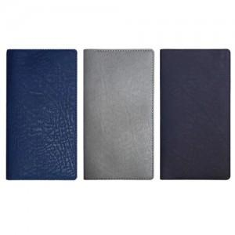

【상세/제작정보】 | 내지- 기본 노트식 해당 제품은 벌크로 출고됩니다. 연도박 필요하신 경우 꼭! 말씀주시기 바랍니다.

【인쇄/포장옵션】 | 불박, 금박, 은박 / 포장불가능

【공급단가】 | 수량 | 200~ | 500~ | 1,000~ | 3,000~ | 5,000~
*VAT별도 | 단가 | 5,250원 | 5,160원 | 5,040원 | 4,910원 | 4,830원

【상품 URL】 | https://dev.easy1.co.kr:443/src/goods_detail.php?gdno=20539

